상품제안서
해피 컬러 대용량 지퍼형 보온보냉백 | 상품코드: F26719

 |  |  |  |  |  |  | 02-412-0044 | www.easy1.co.kr
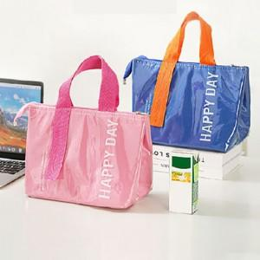

【상세/제작정보】 | 기본수량 미만 인쇄시 비용 추가. 개별 종이케이스 및 포장비 별도 문의 스티커 제작및 부착 비용 별도 문의

【인쇄/포장옵션】 | 실크 / 포장불가능

【공급단가】 | 수량 | 100~ | 300~ | 500~ | 1,000~ | 3,000~
*VAT별도 | 단가 | 4,870원 | 4,790원 | 4,680원 | 4,560원 | 4,480원

【상품 URL】 | https://dev.easy1.co.kr:443/src/goods_detail.php?gdno=26719

